Podmornica
ro |  | 1025 | kg/m3
roc |  | 7850 | kg/m3
ros |  | 1300 | kg/m3
g |  | 9.81 | m/s2
Dubina mora, h |  | 50 | m

Hidrostatski tlak =ro*g*h |  | 502762.5 | Pa
Peq, tlak |  | 5.03 | bar
1 bar |  | 100000 | Pa

Dimenzije podmorice:
Duljina, LC |  | 11.28
Radijus, R |  | 1.5 | m
Radijus balast, RB |  | 2.1
Razlika radijusa |  | 0.6
L, duljina, LC+2*R |  | 14.28
CB=VOL/(L*2R*2R), blok koef. |  | 0.7304

Oplošje podmornice:
Cilindar, 2*R*pi()*LC |  | 106.31 | m2
Kugle, 4*R^2*pi() |  | 28.27 | m2
S, Ukupno |  | 134.59 | m2
 |  |  |  |  |  |  |  |  |  |  |  | L= | 14 | m |  |  |  | L= | 17.5 | m |  |  |  | L= | 21 | m
Volumen podmornice: |  |  |  |  |  |  |  |  |  |  |  | R= | 1 | m |  |  |  | R= | 1.25 | m |  |  |  | R= | 1.5 | m
Cilindar, R^2*pi()*LC |  | 79.73 | m3 |  |  |  |  |  |  |  |  | Količina smeća u tnakovima, % |  |  |  |  |  | Količina smeća u tnakovima, % |  |  |  |  |  | Količina smeća u tnakovima, %
Kugla, 4/3*R^3*pi() |  | 14.14 | m3 |  |  |  |  |  |  |  |  | 0 | 20 | 40 | 60 | 80 | 100 | 0 | 20 | 40 | 60 | 80 | 100 | 0 | 20 | 40 | 60 | 80 | 100
Ukupno, VOL |  | 93.87 | m3
Istisnina, VOL*ro |  | 96.22 | t |  |  |  |  |  |  |  |  | 7.75 | 7.75 | 7.75 | 7.75 | 7.75 | 7.75 | 11.64 | 11.64 | 11.64 | 11.64 | 11.64 | 11.64 | 16.24 | 16.24 | 16.24 | 16.24 | 16.24 | 16.24
Debljina stijenke podmornice, t: |  |  |  | (Peq*Di/(20*sigma+Peq)) |  |  |  |  |  |  |  | 8.30 | 8.30 | 8.30 | 8.30 | 8.30 | 8.30 | 16.21 | 16.21 | 16.21 | 16.21 | 16.21 | 16.21 | 28.01 | 28.01 | 28.01 | 28.01 | 28.01 | 28.01
t=Peq*Di/(20*sigma*J+Peq) |  | 12.09 | mm | 6.02 | mm |  |  |  |  |  |  | 6.76 | 6.49 | 6.21 | 5.93 | 5.66 | 5.39 | 17.46 | 16.91 | 15.85 | 15.15 | 14.78 | 14.42 | 33.31 | 33.23 | 31.32 | 31.26 | 30.04 | 29.97
Peq, tlak |  | 5.03 | bar |  |  |  |  |  |  |  |  | 2.04 | 2.05 | 2.06 | 2.08 | 2.09 | 2.11 | 10.43 | 10.23 | 8.55 | 8.27 | 8.20 | 8.16 | 23.13 | 23.15 | 21.28 | 21.30 | 20.52 | 20.54
Di=R*2*1000 |  | 3000 | mm |  |  |  |  |  |  |  |  | 9.28 | 9.78 | 10.28 | 10.78 | 11.27 | 11.77 | 14.11 | 14.87 | 15.62 | 16.38 | 17.14 | 17.89 | 20.38 | 21.48 | 22.57 | 23.67 | 24.76 | 25.85
sigma= |  | 125 | N/mm2 |  |  |  |  |  |  |  |  | 9.28 | 9.78 | 10.28 | 10.78 | 11.27 | 11.77 | 14.11 | 14.87 | 15.62 | 16.38 | 17.14 | 17.89 | 20.38 | 21.48 | 22.57 | 23.67 | 24.76 | 25.85
J, faktor zavarivanja |  | 1
 |  |  |  |  |  |  |  |  |  |  |  | 43.42 | 44.15 | 44.88 | 45.62 | 46.35 | 47.09 | 83.95 | 84.72 | 83.50 | 84.03 | 85.10 | 86.21 | 141.46 | 143.59 | 141.99 | 144.14 | 144.33 | 146.46
Masa čelika (trupa): |  |  |  |  |  |  |  |  |  |  |  | 42.94 | 42.94 | 42.94 | 42.94 | 42.94 | 42.94 | 82.18 | 82.18 | 82.18 | 82.18 | 82.18 | 82.18 | 140.08 | 140.08 | 140.08 | 140.08 | 140.08 | 140.08
Oplakana poršina (S)*debljina (t) *roc*1,5 (masa strukture) |  |  |  | 9.54 | t
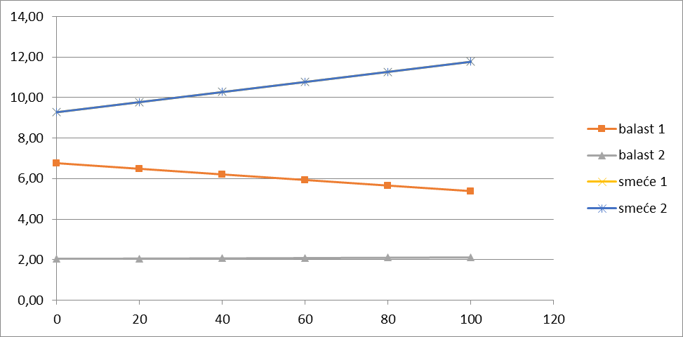
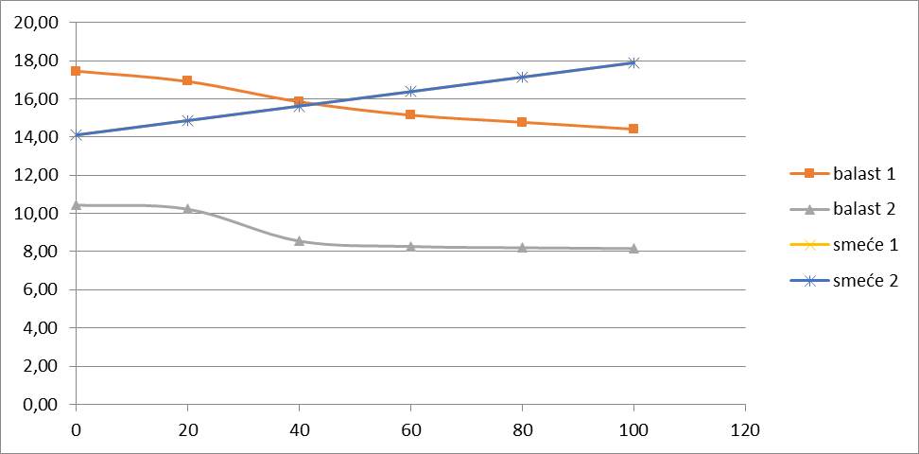
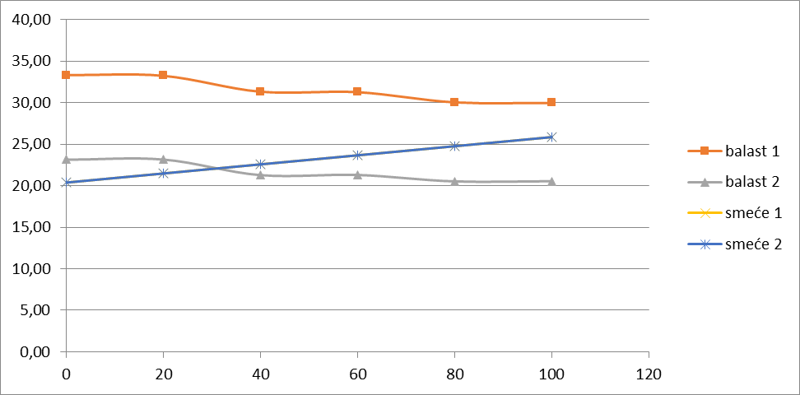

Potrebna snaga:
V, brzina broda |  |  | 7 | čv | Koef, čv. u m/s | 0.5144
V, brzina broda |  |  | 3.601 | m/2
Fn=V/(g*L)^0.5 |  |  | 0.316
CF= 0,075/(log10*Rn-2)^2, , koef. Trenja, |  |  | 2.36E-03
Rn=V*L/ni, Reynoldsov broj |  |  | 4.33E+07
Kinematički viskozitet vode, ni= |  |  | 1.19E-06 | m2/s
CT=CF*(1+k), koef. ukupnog otpora |  |  | 4.08E-03
k=-0.095+25.6 *CB/((L/2R)^2*(2R/2R)^0.5), koef. Utjecaja trupa
k=-0.095+25.6 *CB/((L/2R)^2 |  |  | 0.730
Re=CT*0,5*ro*v^2*S/1000 |  |  | 3.65 | kN
Pe=Re*V |  |  | 13.16 | kW
Pb1=Pe/(0,5*0,98) |  |  | 26.85 | kW
Pb= Pb1/0.85, ukupna potrebna snaga na vijku |  |  | 31.59 | kW |  |  |  |  |  | MU*zg | MU*xg
Service continues rating, 85% MCR |  |  | 0.85 |  |  |  |  |  |  |  |  | L= | 14.28 | m
MM=Pb*SM, masa pogona |  |  | 3.16 | t |  |  |  |  |  |  |  | R= | 1.5 | m

 |  |  | Masa baterija, t | Volumen baterija, m^3
Podaci za baterije
koef. Volumena | 0.02 | m^3/kWh |  | 1.26 |  |  |  |  |  |  |  | Količina smeća u tnakovima, %
koef. Mase | 17.5 | kg/kWh | 1.11

 |  |  |  |  |  |  |  |  |  |  |  | 0 | 20 | 40 | 60 | 80 | 100
 | %smeća, PS | %, balasta/mora PB | masa, smeća, MS |  | masa, balasta, MB |  | ukupno, MU | težište, zg | xg | MOM, mz | MOM, mx

TRUP |  | - |  |  |  |  | 9.54 | 2.1 | 7.140 | 20.04 | 68.13 | 28.01 | 28.01 | 28.01 | 28.01 | 28.01 | 28.01
TERET |  |  |  |  |  |  | 0.78 | 1.35 | 3.550 | 1.05 | 2.77
ELEKTROMOTOR (5) |  |  |  |  |  |  | 1.00 | 1.35 | 12.047 | 1.35 | 12.05
POGONSKO POSTROJENJE (4) |  |  |  |  |  |  | 3.16 | 2.1 | 9.458 | 6.63 | 29.87
GORIVO (3) |  |  |  |  |  |  | 1.90 | 1.35 | 7.234 | 2.56 | 13.71
KOMORA (4) |  | - |  |  |  |  |  | 1.35 | 6.350 | 0.00 | 0.00 | 16.24 | 16.24 | 16.24 | 16.24 | 16.24 | 16.24
POSADA (1) |  |  |  |  |  |  | 0.20 |  | 3.550 | 0.00 | 0.71
PUTNICI (1) |  |  |  |  |  |  | 0.40 |  | 3.550 | 0.00 | 1.42

balast 5 |  | 58.01 |  |  |  |  | 4.03 | 1.2181570717 | 12.047 | 4.91 | 48.61
balast 4 |  | 100.00 |  |  |  |  | 29.06 | 2.1 | 9.458 | 61.03 | 274.86
balast 3 |  | 24.44 |  |  |  |  | 0.46 | 0.5132829092 | 7.234 | 0.23 | 3.30
balast 2 |  | 79.03 |  |  | VB1*ro/1000*PB2/100 -> |  | 25.59 | 1.659574254 | 6.350 | 42.46 | 162.47 | 23.13 | 23.15 | 21.28 | 21.30 | 20.52 | 20.54
balast 1 |  | 72.17 |  |  | VB1*ro/1000*PB1/100 -> |  | 20.58 | 1.515515574 | 3.550 | 31.19 | 73.06 | 33.31 | 33.23 | 31.32 | 31.26 | 30.04 | 29.97

 | balast 1 | balast 2 | #REF! | #REF!
0 | 33.31 | 23.13 | 1 | 1
20 | 33.23 | 23.15
40 | 31.32 | 21.28
60 | 31.26 | 21.30
80 | 30.04 | 20.52
100 | 29.97 | 20.54
 |  |  |  |  | Ukupna masa |  | 96.70 | 1.773 | 7.15 | 171.46 | 690.96 | 141.46 | 143.59 | 141.99 | 144.14 | 144.33 | 146.46
 |  |  |  |  | Istisnina |  | 96.22 |  |  |  |  | 140.08 | 140.08 | 140.08 | 140.08 | 140.08 | 140.08
 |  |  |  |  | VCB, Težište istisnine po visini |  | 2.1 | Težište masa po visini, VCG |  | Težište masa po duljini, LCG
 |  |  |  |  | LCB, Težište istisnine po duljini, L/2= |  | 7.14

 |  |  | alfa_t, Kut trim ( mora biti blizu 0) = atan((L/2-LCG)/(VCB-VCG)) |  |  | 1.0 | st

Stabilitet podmornice u plovidbi

Gaz, T |  |  |  |  | 1.5 | m

LWL, Duljina WL, MAX(0;SIGN(2*R-T))*LC+2*SQRT(MAX(0,R^2-(T-R)^2)) |  |  |  |  | 14.2800 | m
B, Širinu, 2*sqrt(max(0, R^2-(T-R)^2)) |  |  |  |  | 3.0000 | m
Volumen, Cil, (R^2*(PI()-ACOS(MIN(0, ((T-R)/R)))+(T-R)*B/2)*LC |  |  |  |  | 39.867 | m3
Volumen, Kugle, pi()/3*(4*R^3-MAX(0, 2*R-T)^2*(R+T)) |  |  |  |  | 7.069 | m3
Volumen, podmornice u plovidbi |  |  |  |  | 46.935 | m3
MG=BM+KB-KG |  |  |  |  | 31.107 | m
BM, L*B^3/12 |  |  |  |  | 32.130 | m
KB= T/2 |  |  |  |  | 0.75 | m

Definicije tankova

Duljine tankova |  |  |  |  | MIN
l1 - POSADA I PUTNICI | %LC | 0.41 | 4.10 | m | 4.1 | m
l2 - KOMORA | %LC | 0.22 | 1.50 | m
l3 - GORIVO | %LC | 0.22 | 0.27 | m
l4 - POGONSKO POSTROJENJE | %LC | 0.22 | 4.18 | m
l5 - ELKTROMOTOR | %LC | 0.22 | 1.00 | m
 |  |  | 11.05

Pogonsko postrojenje
Izmjenjivači, turbina, ložište, kondenzator, generator + elektromotor |  |  |  |  |  | Min (za 20 kW) | Max (za 150 kW)
 |  |  |  |  |  | 20 | 150
Projektni parametri |  |  |  | Duljina, D, mm | 1950 | 4000 | 6000
Vrijeme plovidbe | 24 | sata |  | Širina, A, mm | 1435 | 1435 | 1435
Radijus plovidbe | 500 | nm |  | Visina, B, mm | 2340 | 2340 | 2340
Potreban kapacitet baterija | 2 | sata |  | Volumen, m^3 | 6.55 | 13.43 | 20.15
 |  |  |  | Projvera za R4

POTROŠNJA GORIVA |  |  | gustoća, kg/m3 | Masa goriva za snagu, t | Volumen, V3, m3 | 31.59
Etanola | 0.8 | kg/h/kW | 789.00 | 0.606 | 0.769
Kisika | 1.7 | kg/h/kW | 1141.00 | 1.289 | 1.129
 |  |  | Ukupno: | 1.895 | 1.898
Minimalna duljina tanka za gorivo, l3=V3/(R^2*pi()), m |  | 0.269

Ulazni parametri za pogon
Postrojenje snage 150 kW ima masu 15 t |  |  | 0.1 | t/kW

SM, Specifična masa po kW pogona |  |  | 0.5 | t/kW
SV, Specifični volumen po kW pogona |  |  | 0.4 | m3/kW

TANK1 - POSADA I PUTNICI
alfa1, kut gornjeg otvora |  |  | 0 | st
beta1, donji kut |  |  | 0 | st
R1, unutrašnji radijus balastnih tankova |  |  | 2.1 | m
XG1, težište tanka po duljini | R+l1/2 |  | 3.550 | m
VT1, Volumen tanka, | R^2*pi()*l1 |  | 28.98 | m3
VB1, Volumen balasta, | pi()*(360-alfa1-beta1)/360*(R^2-R1^2)*l1 |  | 27.82 | m3 | 73.27

TANK2 - KOMORA
alfa2 |  |  | 30 | st
beta2 |  |  | 30 | st
R2 |  |  | 2.1 | m
XG2, | R+l1+l2/2 |  | 6.350 | m
VT2, Volumen tanka, | R^2*pi()*l2 |  | 10.60 | m3
VB2, Volumen balasta, | pi()*(360-alfa2-beta2)/360*(R^2-R2^2)*l2 |  | 8.48 | m3

TANK3 - GORIVO
alfa3 |  |  | 0 | st
beta3 |  |  | 0 | st
R3 |  |  | 2.1 | m
XG3, | R+l1+l2+l3/2 |  | 7.234 | m
VT3, Volumen tanka, | R^2*pi()*l3 |  | 1.90 | m3
VB3, Volumen balasta, | pi()*(360-alfa3-beta3)/360*(R^2-R3^2)*l2 |  | 1.82 | m3

TANK4 - POGONSKO POSTROJENJE
alfa4 |  |  | 0 | st
beta4 |  |  | 0 | st
R4 |  |  | 2.1 | m
XG4, | R+l1+l4+l3+l4/4 |  | 9.458 | m
VT4, Volumen tanka, | R^4*pi()*l4 |  | 29.53 | m3
VB4, Volumen balasta, | pi()*(360-alfa4-beta4)/360*(R^2-R4^2)*l2 |  | 28.35 | m3

TANK5 - PROSTOR ELEKTROMOTORA
alfa5 |  |  | 0 | st
beta5 |  |  | 0 | st
R5 |  |  | 2.1 | m
XG5, | R+l1+l2+l3+l4+l5/2 |  | 12.047 | m
VT5, Volumen tanka, | R^2*pi()*l5 |  | 7.07 | m3
VB5, Volumen balasta, | pi()*(360-alfa5-beta5)/360*(R^2-R5^2)*l2 |  | 6.79 | m3

